Багрепорт
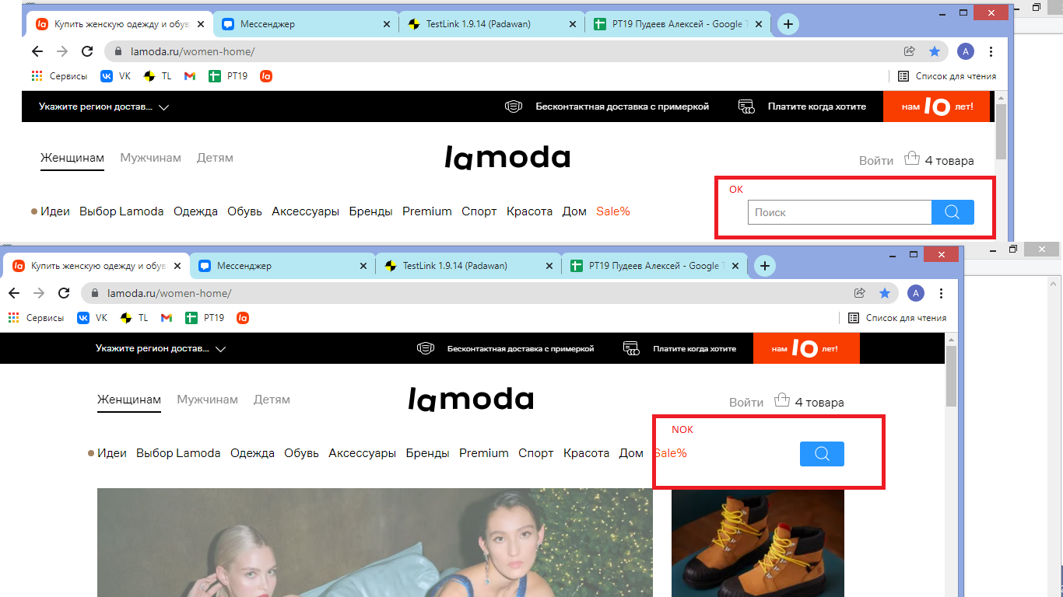
 | Заголовок | Описание | Окружение | Серьезность | Начальные условия | Шаги | Ожидаемый результат | Фактический результат | Вложения | Приоритет
1 | Исчезает строка поиска при уменьшении размера окна | При уменьшении ширины окна до 1220 рх строка поиска исчезает | windows 8.1 x64 google chrome Версия 96.0.4664.93 | критическая | https://www.lamoda.ru/ | 1. Уменьшить ширину окна браузера до 1220 рх | 1. строка поиска доступна для ввода | 1. Строка поиска пропадает |  | низкий
2 | Не открываются отзывы в мобильной версии сайта | В мобильной версии при переходе по ссылке "отзывы" обновляется текущаяя страница | xiaomi poco x3 android 10 google chrome Версия 96.0.4664.92 | значительная | https://www.lamoda.ru/ | 1. в поле поиск ввести "рубашка тестера" и произвести поиск 2. перейти на подробное описание товара "рубашка тестера" 3. перейти по сылке "отзывы о товаре" | 1. найден товар "рубашка тестера" 2. открылась страница описания товара "рубашка тестера" 3. открылась страница "отзывы" к товару "рубашка тестера" | 1. найден товар "рубашка тестера" 2. открылась страница описания товара "рубашка тестера" 3. текущая страница обновилась, переход на страницу отзывы не произошел |  | низкий
3 | Загрузка страницы зависает в разделе избранное при нажатии на кнопку "вернуться в каталог" | При нажатии кнопки "вернуться в каталог" в разделе избранное страница начинает грузиться но переход не выполняется | windows 8.1 x64 google chrome Версия 96.0.4664.93 | незначительная | https://www.lamoda.ru/ | 1. в поле поиск ввести "рубашка тестера" и произвести поиск 2. перейти на подробное описание товара "рубашка тестера" 3. добавить товар "рубашка тестера" в избранное нажатием иконки "сердечко" 4. перейти в раздел "избранное" 5. нажать на значок "вернуться в каталог" | 1. найден товар "рубашка тестера" 2. открылась страница описания товара "рубашка тестера" 3. иконка "сердечко" окрасилось в красный цвет 4. открылась страница раздела "избранное" 5. открылась страница раздела "каталог" | 1. найден товар "рубашка тестера" 2. открылась страница описания товара "рубашка тестера" 3. иконка "сердечко" окрасилось в красный цвет 4. открылась страница раздела "избранное" 5. страница начинает загрузку, переход на страницу не выполняется |  | средний
4 | Поле ввода промокода не имеет ограничений по количеству символов | В разделе корзина в поле ввода промокода нет оганичния по количеству символов | windows 8.1 x64 google chrome Версия 96.0.4664.93 | незначительная | 1. https://www.lamoda.ru 2. добавить в корзину любой товар 3. перейти в раздел корзина | 1. в поле ввода промокода ввести 101 символ | 1. введено 100 символов | 1. введено больше 100 символов |  | низкий
5 | Опечатка в правом боковом меню в слове волосы раздела красота |  | windows 8.1 x64 google chrome Версия 96.0.4664.93 | тривиальная | https://www.lamoda.ru/ | 1. нажать на "гамбургер меню" 2. выбрать раздел "красота 3. проверить написание слова "волосы" | 1. открылось правое боковое меню 2. развернулся раздел красота 3. слово "волосы" написано правильно | 1. открылось правое боковое меню 2. развернулся раздел красота 3. написано с опечаткой "волсы" | придуманная ошибка | низкий

 |  |  | * Описание: * Предусловие: * Окружение: * Шаги: * Ожидаемый результат: * Фактический результат:

Диаграмма состояний и переходов
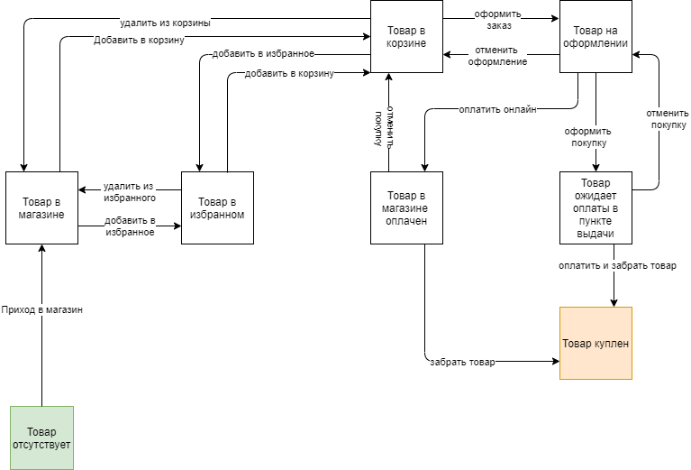
 |  |  | Приход в магазин | Добавить в корзину | Удалить из корзины | Добавить в избранное | Удалить из избранного | Оформить заказ | Отменить оформление | Оплатить | Отменить покупку | Оформить покупку | Забрать товар
 |  | Товар отсутствует | Товар в магазине | не может произойти | не может произойти | не может произойти | не может произойти | не может произойти | не может произойти | не может произойти | не может произойти | не может произойти | не может произойти
 |  | Товар в магазине | не может произойти | Товар в корзине | не может произойти | Товар в избранном | не может произойти | не может произойти | не может произойти | не может произойти | не может произойти | не может произойти | не может произойти
 |  | Товар в корзине | не может произойти | не может произойти | Товар в магазине | Товар в избранном | не может произойти | Товар на оформлении | не может произойти | не может произойти | не может произойти | не может произойти | не может произойти
 |  | Товар в избранном | не может произойти | Товар в корзине | не может произойти | не может произойти | Товар в корзине | не может произойти | не может произойти | не может произойти | не может произойти | не может произойти | не может произойти
 |  | Товар на оформлении | не может произойти | игнор | игнор | игнор | не может произойти | не может произойти | Товар в корзине | Товар в магазине оплачен | не может произойти | Товар ожидает оплаты в пункте выдачи | не может произойти
 |  | Товар ожидает оплаты в пункте выдачи | не может произойти | не может произойти | не может произойти | не может произойти | не может произойти | не может произойти | не может произойти | Товар куплен | Товар на оформлении | не может произойти | Товар куплен
 |  | Товар в магазине оплачен | не может произойти | не может произойти | не может произойти | не может произойти | не может произойти | не может произойти | не может произойти | не может произойти | Товар в корзине | не может произойти | Товар куплен
 |  | Товар куплен | не может произойти | не может произойти | не может произойти | не может произойти | не может произойти | не может произойти | не может произойти | не может произойти | не может произойти | не может произойти | не может произойти

 |  |  | Чеклист для таблицы
 |  |  | Добавление товара в каталог магазина |  |  |  | Невозможность удаления товара из корзины при оформлении заказа
 |  |  | Добавление товара в корзину из каталога |  |  |  | Невозможность добавления товара в избранное при оформлении заказа
 |  |  | Добавление товара в корзину из избранного |  |  |  | Невозможность добавления товара в корзину при оформлении заказа
 |  |  | Удаление товара из корзины |  |  |  | Невозможность оплаты одного товара на 2х вкладках
 |  |  | Удаление товара из избранного
 |  |  | Добавление товара в избранное из каталога
 |  |  | Добавление товара в избранное из корзины
 |  |  | Оформление покупки товара в корзине
 |  |  | Отмена заказа после оформления
 |  |  | Оплата товара после оформления
Списо объектов для диаграмм состояний и переходов: | Товар |  | Доставка товара в пункт выдачи после оплаты онлайн
 | Корзина |  | Выдача товара в пункте выдачи после оплаты
 | Отзыв |  | Доставка товара в пункт выдачи с оплатой при получении
 | Пользователь |  | Отмена заказа после оплаты
 | Скидка на покупку

Попарное
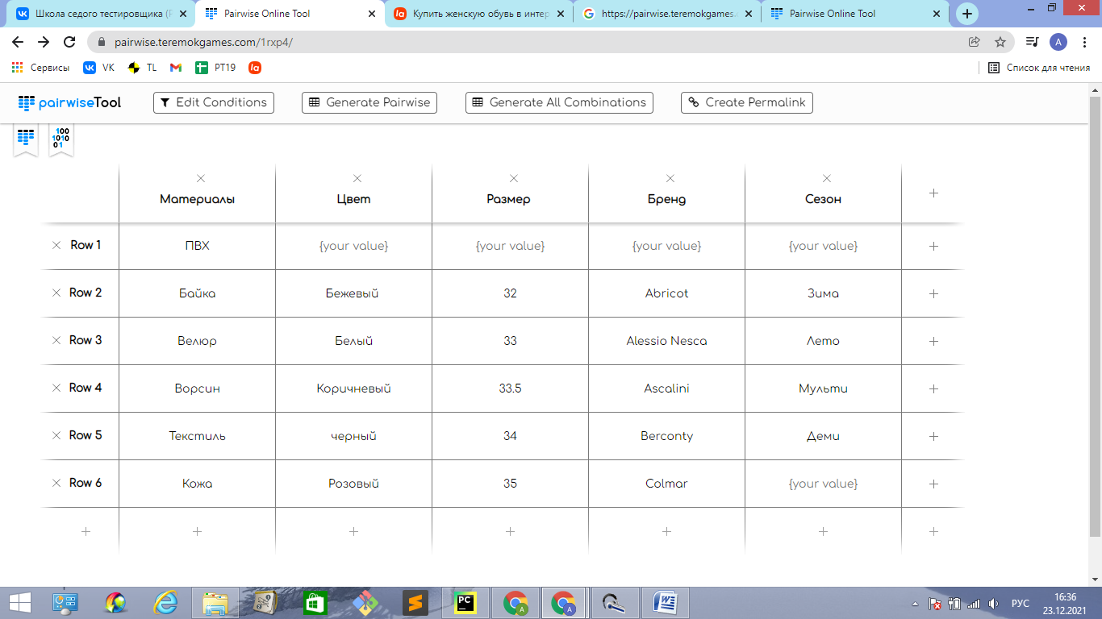
Generated Pairwise
 | Материалы | Цвет | Размер | Бренд | Сезон
1 | ПВХ | Белый | 33 | Alessio Nesca | Лето
2 | ПВХ | Коричневый | 33.5 | Ascalini | Мульти
3 | ПВХ | черный | 34 | Berconty | Деми
4 | ПВХ | Розовый | 35 | Colmar | Зима
5 | ПВХ | Бежевый | 32 | Abricot | Лето
6 | Байка | Белый | 33.5 | Berconty | Зима
7 | Байка | Коричневый | 34 | Colmar | Лето
8 | Байка | черный | 35 | Abricot | Зима
9 | Байка | Розовый | 32 | Abricot | Лето
10 | Байка | Бежевый | 32 | Alessio Nesca | Мульти
11 | Байка | Бежевый | 33 | Ascalini | Деми
12 | Велюр | Коричневый | 35 | Abricot | Мульти
13 | Велюр | черный | 32 | Alessio Nesca | Деми
14 | Велюр | Розовый | 32 | Ascalini | Зима
15 | Велюр | Бежевый | 33 | Berconty | Лето
16 | Велюр | Бежевый | 33.5 | Colmar | Зима
17 | Велюр | Белый | 34 | Abricot | Лето
18 | Ворсин | черный | 32 | Berconty | Зима
19 | Ворсин | Розовый | 33 | Colmar | Лето
20 | Ворсин | Бежевый | 33.5 | Abricot | Мульти
21 | Ворсин | Бежевый | 34 | Abricot | Деми
22 | Ворсин | Белый | 35 | Alessio Nesca | Зима
23 | Ворсин | Коричневый | 32 | Ascalini | Лето
24 | Текстиль | Розовый | 33.5 | Abricot | Зима
25 | Текстиль | Бежевый | 34 | Alessio Nesca | Лето
26 | Текстиль | Бежевый | 35 | Ascalini | Зима
27 | Текстиль | Белый | 32 | Berconty | Лето
28 | Текстиль | Коричневый | 32 | Colmar | Мульти
29 | Текстиль | черный | 33 | Abricot | Деми
30 | Кожа | Бежевый | 35 | Berconty | Мульти
31 | Кожа | Бежевый | 32 | Colmar | Деми
32 | Кожа | Белый | 32 | Abricot | Зима
33 | Кожа | Коричневый | 33 | Abricot | Лето
34 | Кожа | черный | 33.5 | Alessio Nesca | Зима
35 | Кожа | Розовый | 34 | Ascalini | Лето

7.2
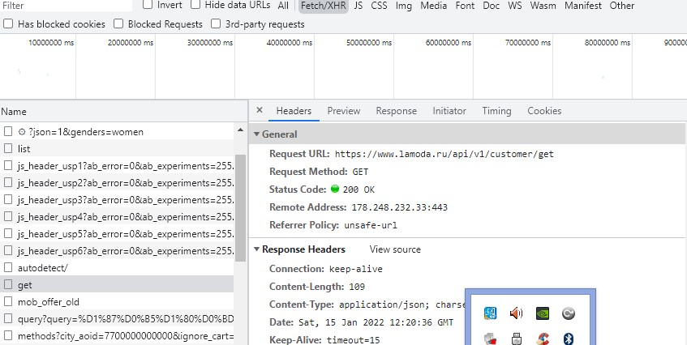
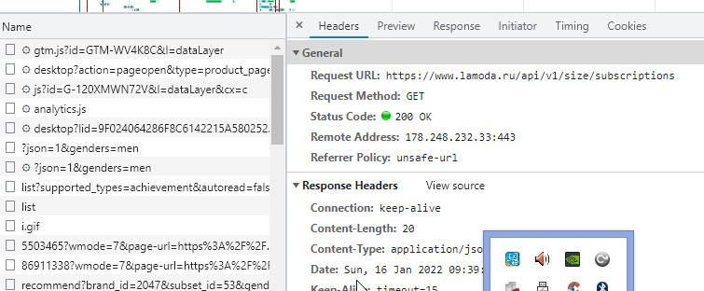
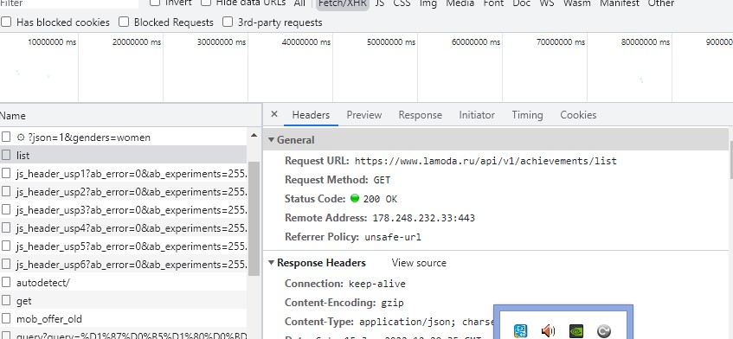
Запрос | Ответ
https://www.lamoda.ru/api/v1/achievements/list | {"achievements":[{"achievement_id":"nike","image":"https://a.lmcdn.ru/files/cms/levels/achivements-160-px-nike-locked.png","inbox_id":"","is_unlocked":false,"is_viewed":true,"levels_quantity":4,"taken_levels_quantity":0,"taken_points":0,"title":"В команде Nike"},{"achievement_id":"registration","image":"https://a.lmcdn.ru/files/cms/levels/Registration_Locked.png","inbox_id":"","is_unlocked":false,"is_viewed":true,"levels_quantity":1,"taken_levels_quantity":0,"taken_points":0,"title":"Регистрация"},{"achievement_id":"personal_data","image":"https://a.lmcdn.ru/files/cms/levels/profile.png","image_lottie":"","image_svg":"","inbox_id":"","is_unlocked":false,"is_viewed":true,"levels_quantity":1,"taken_levels_quantity":0,"taken_points":0,"title":"Заполнение личного кабинета"},{"achievement_id":"premium_courier","image":"https://a.lmcdn.ru/files/cms/levels/Day-on-day_Delivery_Locked.png","inbox_id":"","is_unlocked":false,"is_viewed":true,"levels_quantity":3,"taken_levels_quantity":0,"taken_points":0,"title":"Использование быстрой доставки"},{"achievement_id":"number_of_items","image":"https://a.lmcdn.ru/files/cms/levels/items-Locked.png","inbox_id":"","is_unlocked":false,"is_viewed":true,"levels_quantity":9,"taken_levels_quantity":0,"taken_points":0,"title":"Количество выкупленных товаров"},{"achievement_id":"reviews","image":"https://a.lmcdn.ru/files/cms/levels/reviews-Locked.png","inbox_id":"","is_unlocked":false,"is_viewed":true,"levels_quantity":9,"taken_levels_quantity":0,"taken_points":0,"title":"Отзывы"},{"achievement_id":"pup","image":"https://a.lmcdn.ru/files/cms/levels/pup-Locked.png","image_lottie":"","image_svg":"","inbox_id":"","is_unlocked":false,"is_viewed":true,"levels_quantity":9,"taken_levels_quantity":0,"taken_points":0,"title":"Заказ забран в ПВЗ"},{"achievement_id":"years_together","image":"https://a.lmcdn.ru/files/cms/levels/years-Locked.png","inbox_id":"","is_unlocked":false,"is_viewed":true,"levels_quantity":9,"taken_levels_quantity":0,"taken_points
https://www.lamoda.ru/api/v1/customer/get | {"email":"leshiyasus88@gmail.com","first_name":"Алексей","id":"1037751642","last_name":"Пудеев"}
https://www.lamoda.ru/api/v1/size/subscriptions | {"subscriptions":[]}

